상품제안서
업사이클 하트북마크 | 상품코드: S04736

 |  |  |  |  |  |  | 02-713-8555 | www.synergygift.co.kr
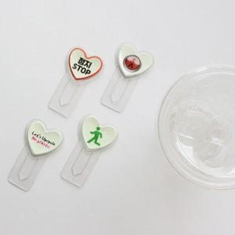 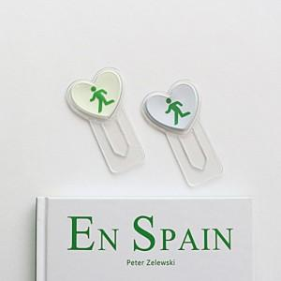 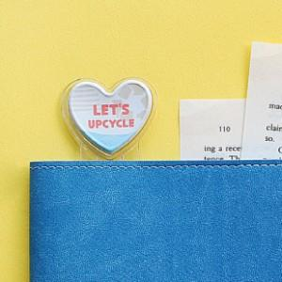

【상세/제작정보】

【인쇄/포장옵션】 | 풀칼라 / 포장불가능

【공급단가】 | 수량 | 100~ | 500~ | 1,000~ | 3,000~ | 5,000~
*VAT별도 | 일반 | 1,370원 | 1,280원 | 1,240원 | 1,220원 | 1,190원
 | 야광 | 1,950원 | 1,820원 | 1,770원 | 1,740원 | 1,710원

【상품 URL】 | https://www.synergygift.co.kr:443/src/goods_detail.php?gdno=19623

